チェック表
現場パトロールチェック表
 |  |  |  | 点検年月日 | 令和 年 月 日

元方事業者として現場をチェックして,安全管理を推進してください。
 | 大田原労働基準監督署が作成したものを那須分会事務局でエクセルに編成しています。
工事箇所名

１．現場事務所チェック！ |  |  |  |  |  | 適 | 否 | 該当無
（１）新規入場者教育を漏れなく実施していますか |  |  |  |  |  | □ | □ | □
（２）現場に必要な免許・技能講習といった資格は、有しているか確認してから作業をさせていますか |  |  |  |  |  | □ | □ | □
（２）の２ 【チェック当日】作業員は必要な資格証を携行していますか |  |  |  |  |  | □ | □ | □
（３）現場に必要な特別教育は、修了証の写しや記録をもって確認していますか（口頭での申告は不可） |  |  |  |  |  | □ | □ | □
（４）リスクアセスメントやKY活動等は行っていますか、またその日の作業に沿ったものになっていますか |  |  |  |  |  | □ | □ | □
（４）の２ 下請けが実施した（４）の活動等は、毎回同じであったり、危険を低く見積もっていませんか |  |  |  |  |  | □ | □ | □
（４）の３ （４）の２で「否」の場合に、チェックしたり教育するなど、必要な指導・援助を行っていますか |  |  |  |  |  | □ | □ | □
（５）職長・安全衛生責任者教育を実施していますか |  |  |  |  |  | □ | □ | □

２．安全掲示板チェック！ |  |  |  |  |  | 適 | 否 | 該当無
（１）安全衛生旗等の掲揚、ポスター、標語等の掲示を行っていますか |  |  |  |  |  | □ | □ | □
（２）朝礼時等で安全意識の啓発活動を行っていますか |  |  |  |  |  | □ | □ | □
（３）現場に必要な作業主任者は選任されていますか、またその職務・氏名を掲示していますか |  |  |  |  |  | □ | □ | □
（４）【チェック当日】リスクアセスメントやKY活動を行っていますか |  |  |  |  |  | □ | □ | □
（５）【チェック当日】（４）に参加した人で新規入場者教育が漏れている人はいませんか |  |  |  |  |  | □ | □ | □
（６）足場や高所作業、クレーン作業がある現場では、強風時等の作業中止基準が明確になっていますか |  |  |  |  |  | □ | □ | □

３．点検チェック！ |  |  |  |  |  | 適 | 否 | 該当無
（１）以下の※の重機等について、年次点検、月次点検が実施されていますか |  |  |  |  |  | □ | □ | □
（２）以下の※の重機等について、作業開始前点検が行われていますか |  |  |  |  |  | □ | □ | □
（３）足場について、元請として組立後、地震・大雨後などに点検していますか（特に組立後の漏れが多い） |  |  |  |  |  | □ | □ | □
（３）の２ 足場について、使用する業者毎に点検し、記録を残していますか |  |  |  |  |  | □ | □ | □
（作業日報やKYに記載する簡易版は、項目が満たされていないことが多いため、基本的に不可）
※車両系荷役運搬機械（フォークリフト、ショベルローダー、不整地運搬車等）、車両系建設機械（ブル・ドーザー、ドラグ・ショベル、ローラー、ブレーカー等）、移動式クレーン（玉掛含む）、高所作業車、木材伐出機械等、溶接（アーク、ガス） 等

４．交通労災対策チェック！ |  |  |  |  |  | 適 | 否 | 該当無
（１）「交通労働災害防止のためのガイドライン」に沿った取組を行っていますか |  |  |  |  |  | □ | □ | □
（２）自動車運転中の携帯電話の使用を禁止していますか |  |  |  |  |  | □ | □ | □

５．転倒対策チェック！ |  |  |  |  |  | 適 | 否 | 該当無
（１）作業場所の４S（整理・整頓・清掃・清潔）を推進していますか |  |  |  |  |  | □ | □ | □
（２）危険箇所の表示による危険の「見える化」を実施していますか |  |  |  |  |  | □ | □ | □
（３）足元が見えにくい状態で、作業や物の移動を行わない等の転倒しにくい作業方法を検討していますか |  |  |  |  |  | □ | □ | □
（４）高年齢労働者対策はエイジフレンドリーガイドラインに沿って適正に行われていますか |  |  |  |  |  | □ | □ | □

６．建設業３大災害対策チェック！（対象があるところのみ） |  |  |  |  |  | 適 | 否 | 該当無
墜落 |  | （１）安全帯やヘルメットを着用するだけでなく、適切に使用していますか |  |  |  | □ | □ | □
 |  | （２）安全帯をかけるための設備（親綱等）は適切に設置されていますか |  |  |  | □ | □ | □
 |  | （３）足場で、床拭き布枠や筋交い・手すり、ネット等が外しっぱなしになっていませんか |  |  |  | □ | □ | □
重機 |  | （４）作業計画を作成していますか |  |  |  | □ | □ | □
 |  | （５）端部での作業や労働者との接触の恐れがある場所では、誘導員を配置していますか |  |  |  | □ | □ | □
 |  | （６）用途外使用をしていませんか（見るだけでなく、現場の作業内容や方法を確認したうえで） |  |  |  | □ | □ | □
倒壊 |  | （７）地山の掘削に際して、安全な勾配で掘削したり土止め支保工等で倒壊を防止していますか |  |  |  | □ | □ | □
 |  | （８）地山の点検者を指名して、作業開始前等に浮石、亀裂、湧水等の点検を行っていますか |  |  |  | □ | □ | □
「否」に該当した部分は、改善し写真や資料を添えて点検者に報告してください。

点検者職氏名

元請の安全担当者が現場を点検してください。その後サインをして、現場の掲示板に掲示してください。
※裏面に健康管理「新型コロナ対策」「熱中症対策」のチェック表があります。
7.健康管理 |  |  |  |  |  | 適 | 否 | 該当無
新型コロナウィルス感染症対策
３密（密閉・密室・密集）対策【離隔・換気・マスク・消毒・検温】 |  |  |  |  |  | □ | □ | □
熱中症対策
熱中症教育、水分・塩分補給活動、ＷＢＧＴ活用、空調服・冷却グッズ使用 |  |  |  |  |  | □ | □ | □

 |  |  | メ モ

8月9月 安全目標（熱中症）
 |  | 8月・9月 安全目標

 | 熱中症の防止！健康管理の徹底！

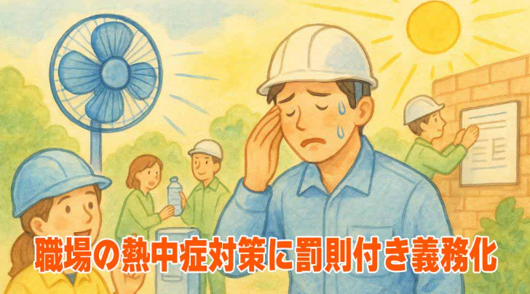 ①【良好な作業環境の確保】 ②【作業時間の見直し、対策実施状況の確認】 ③【作業員等の健康状態チェック】 ④【緊急時の対応】

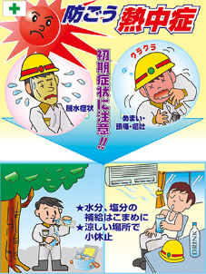

令和7年6月1日より

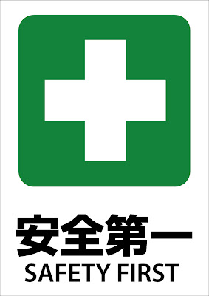

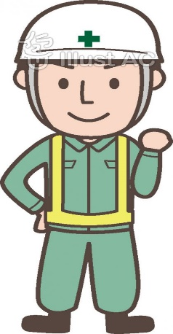

 |  | 建災防那須分会 栃木県北建設業協同組合

